Sheet1
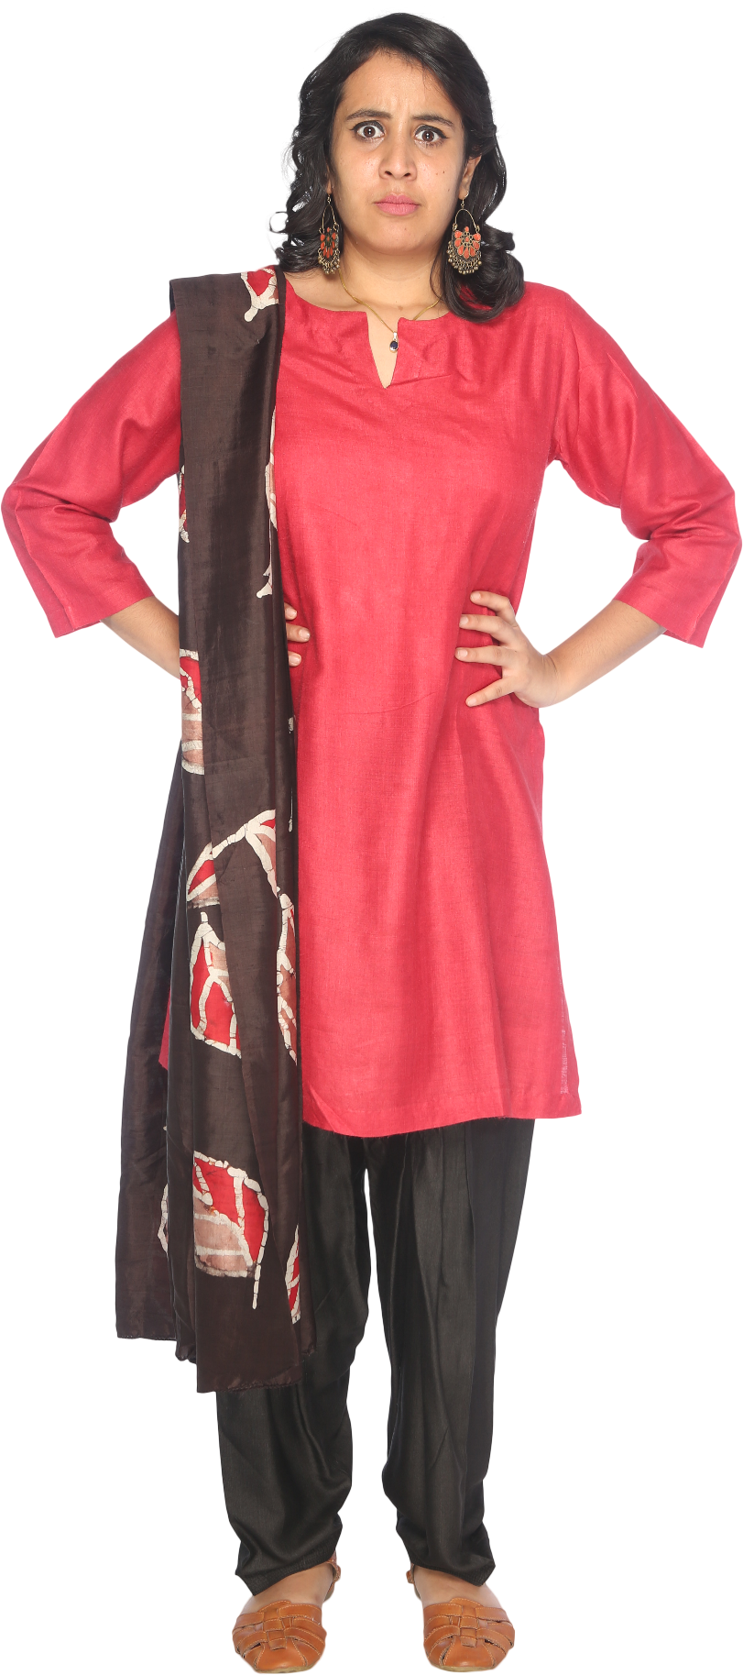
 | A | B | C | D | E | F | G | H | I | J | K | L | M | N | O | P | Q | R | S | T | U | V | W | X | Y | Z
A | A | B | C | D | E | F | G | H | I | J | K | L | M | N | O | P | Q | R | S | T | U | V | W | X | Y | Z
B | B | C | D | E | F | G | H | I | J | K | L | M | N | O | P | Q | R | S | T | U | V | W | X | Y | Z | A
C | C | D | E | F | G | H | I | J | K | L | M | N | O | P | Q | R | S | T | U | V | W | X | Y | Z | A | B
D | D | E | F | G | H | I | J | K | L | M | N | O | P | Q | R | S | T | U | V | W | X | Y | Z | A | B | C
E | E | F | G | H | I | J | K | L | M | N | O | P | Q | R | S | T | U | V | W | X | Y | Z | A | B | C | D
F | F | G | H | I | J | K | L | M | N | O | P | Q | R | S | T | U | V | W | X | Y | Z | A | B | C | D | E
G | G | H | I | J | K | L | M | N | O | P | Q | R | S | T | U | V | W | X | Y | Z | A | B | C | D | E | F
Generate Vigenere Cipher Grid.
The grid shown is called Vigenere Cipher Grid which is used in Cryptography.
H | H | I | J | K | L | M | N | O | P | Q | R | S | T | U | V | W | X | Y | Z | A | B | C | D | E | F | G
I | I | J | K | L | M | N | O | P | Q | R | S | T | U | V | W | X | Y | Z | A | B | C | D | E | F | G | H
J | J | K | L | M | N | O | P | Q | R | S | T | U | V | W | X | Y | Z | A | B | C | D | E | F | G | H | I
K | K | L | M | N | O | P | Q | R | S | T | U | V | W | X | Y | Z | A | B | C | D | E | F | G | H | I | J
L | L | M | N | O | P | Q | R | S | T | U | V | W | X | Y | Z | A | B | C | D | E | F | G | H | I | J | K
M | M | N | O | P | Q | R | S | T | U | V | W | X | Y | Z | A | B | C | D | E | F | G | H | I | J | K | L
N | N | O | P | Q | R | S | T | U | V | W | X | Y | Z | A | B | C | D | E | F | G | H | I | J | K | L | M
O | O | P | Q | R | S | T | U | V | W | X | Y | Z | A | B | C | D | E | F | G | H | I | J | K | L | M | N
P | P | Q | R | S | T | U | V | W | X | Y | Z | A | B | C | D | E | F | G | H | I | J | K | L | M | N | O
Q | Q | R | S | T | U | V | W | X | Y | Z | A | B | C | D | E | F | G | H | I | J | K | L | M | N | O | P
R | R | S | T | U | V | W | X | Y | Z | A | B | C | D | E | F | G | H | I | J | K | L | M | N | O | P | Q
S | S | T | U | V | W | X | Y | Z | A | B | C | D | E | F | G | H | I | J | K | L | M | N | O | P | Q | R
T | T | U | V | W | X | Y | Z | A | B | C | D | E | F | G | H | I | J | K | L | M | N | O | P | Q | R | S
U | U | V | W | X | Y | Z | A | B | C | D | E | F | G | H | I | J | K | L | M | N | O | P | Q | R | S | T
V | V | W | X | Y | Z | A | B | C | D | E | F | G | H | I | J | K | L | M | N | O | P | Q | R | S | T | U
W | W | X | Y | Z | A | B | C | D | E | F | G | H | I | J | K | L | M | N | O | P | Q | R | S | T | U | V
X | X | Y | Z | A | B | C | D | E | F | G | H | I | J | K | L | M | N | O | P | Q | R | S | T | U | V | W
Y | Y | Z | A | B | C | D | E | F | G | H | I | J | K | L | M | N | O | P | Q | R | S | T | U | V | W | X
Z | Z | A | B | C | D | E | F | G | H | I | J | K | L | M | N | O | P | Q | R | S | T | U | V | W | X | Y

